Global 2020 report
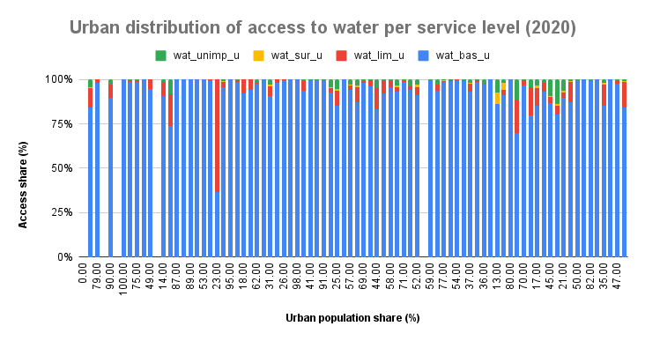
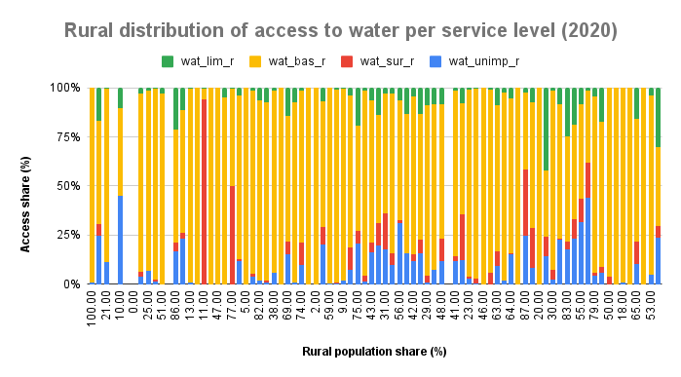
Total Dataset Population(*1000) | 7786695108
World Population | 7821000000
Dataset Urban Population | 4375314843
World Urban Population | 4301550000
Population % Difference | 0.4395894687
Urban Population % Difference | 1.700264884
Urban Share % Difference | 196.8283353

Max of wat_bas_n | 100
Max of wat_lim_n | 37.42696287
wat_unimp_n | 33.53911377
wat_sur_n | 94.42972

MEAN, MEDIAN AND MODE | Mean | Median | Mode | Quartile (Q1) | Quartile (Q3) | IQR( Q3 - Q1) | Standard Deviation
wat_bas_n | 89.11573266 | 97.3481397 | 100 | 85.4187659 | 99.88752524 | 14.46875934 | 16.98140312
wat_lim_n | 3.789232131 | 0.4670386504 | 0 | 0 | 4.160549452 | 4.160549452 | 6.940615711
wat_unimp_n | 4.35002036 | 0.8017648374 | 0 | 0.03099324537 | 5.18462578 | 5.153632535 | 7.155665224
wat_sur_n | 2.972024862 | 0 | 0 | 0 | 1.968603091 | 1.968603091 | 9.939419449

Feature | Min | Q1 | Median | Q3 | Max
wat_bas_n | 7.904150846 | 85.4187659 | 97.3481397 | 99.88752524 | 100.0000037
wat_lim_n | 0 | 0 | 0.4670386504 | 4.160549452 | 37.42696287
wat_unimp_n | 0 | 0.03099324537 | 0.8017648374 | 5.18462578 | 33.53911377
wat_sur_n | 0 | 0 | 0 | 1.968603091 | 94.42972
wat_bas_r | 5.221136889 | 63.3543783 | 90.42095004 | 99.11924249 | 100
wat_lim_r | 0 | 0 | 1.763067419 | 8.754546827 | 42.16438068
wat_unimp_r | 0 | 0.0771191418 | 3.075789551 | 13.53627974 | 51.21598167
wat_sur_r | 0 | 0 | 0.2708789116 | 7.097695956 | 99.60665819
wat_bas_u | 0.143540536 | 91.81618243 | 98.08889267 | 99.94941803 | 100
wat_lim_u | 0 | 0 | 0.3949059374 | 3.822625342 | 34.27978009
wat_unimp_u | 0 | 0 | 0.3498740029 | 1.9704814 | 17.72203473
wat_sur_u | 0 | 0 | 0 | 0.1522915923 | 6.362160532

National population vs Urban and Rural Share
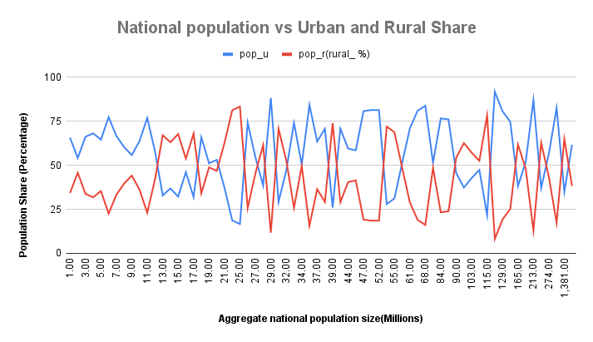

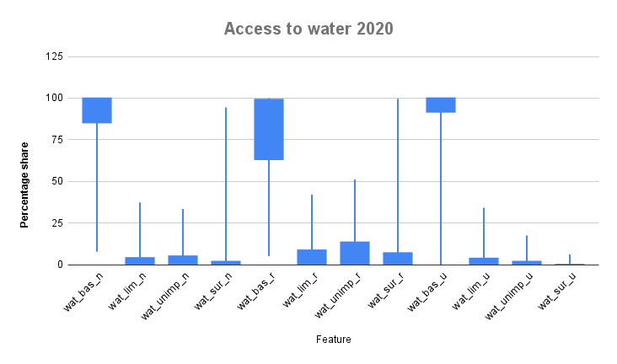
National distribution of access to water per service level
 | At least basic | Limited | Unimproved | Surface water

Population distribution by inco
Population distribution by income group (2020)

Water Access Levels by Income G
Water Access Levels by Income Group (2020)
 | Basic | Limited | Unlimited | Surface water

Encoded
SUM of pop_n vs. income_group_num

